Hoja1
 | Caja de Ahorros para Obreros y Monte de Piedad

 | Estadisicas Institucional Octubre-Diciembre 2023

PRESTAMOS PRENDARIOS TRIMESTRE OCTUBRE-DICIEMBRE 2023
MES/SUCURSAL | SUCURSAL No.1 | SUCURSAL No.2 | SUCURSAL No.3 | SUCURSAL No.4 | SUCURSAL No.5 | SUCURSAL No.6 | Total de Préstamos prendarios
OCTUBRE | RD$1,038,000.00 | RD$1,023,500.00 | RD$1,613,500.00 | RD$512,400.00 | RD$685,700.00 | RD$303,400.00 | RD$5,176,500.00
NOVIEMBRE | RD$592,000.00 | RD$890,000.00 | RD$1,873,500.00 | RD$423,100.00 | RD$534,200.00 | RD$1,139,400.00 | RD$5,452,200.00
DICIEMBRE | RD$2,665,500.00 | RD$501,500.00 | RD$2,043,900.00 | RD$268,700.00 | RD$347,500.00 | RD$344,400.00 | RD$6,171,500.00
Fuente: Departamento Administrativo y Financiero

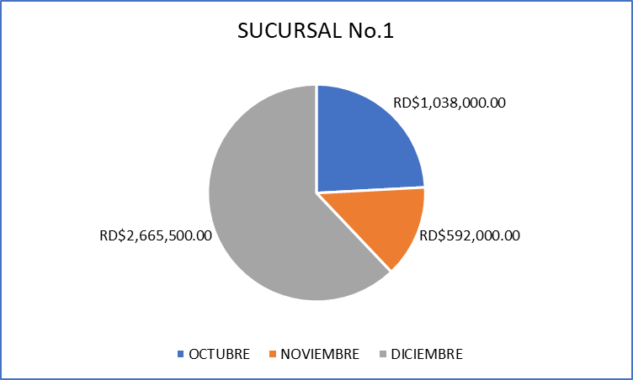

 | SUCURSAL No.2
OCTUBRE | RD$1,023,500.00
NOVIEMBRE | RD$890,000.00
DICIEMBRE | RD$501,500.00

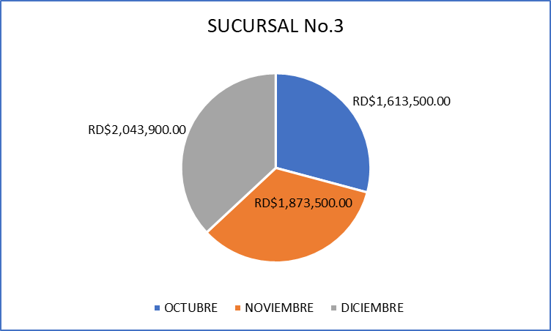

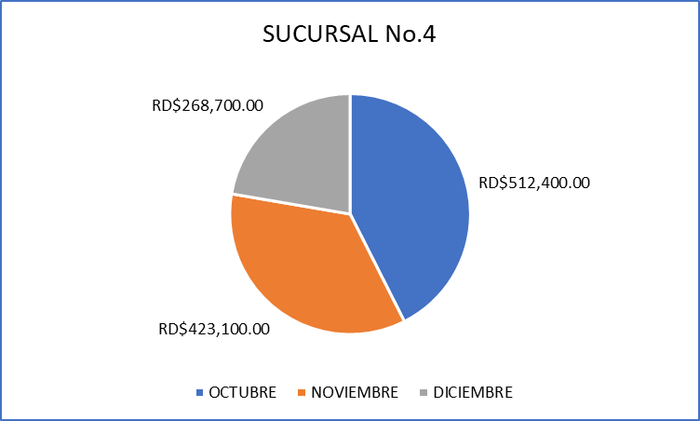

 | SUCURSAL No.5
OCTUBRE | RD$685,700.00
NOVIEMBRE | RD$534,200.00
DICIEMBRE | RD$347,500.00

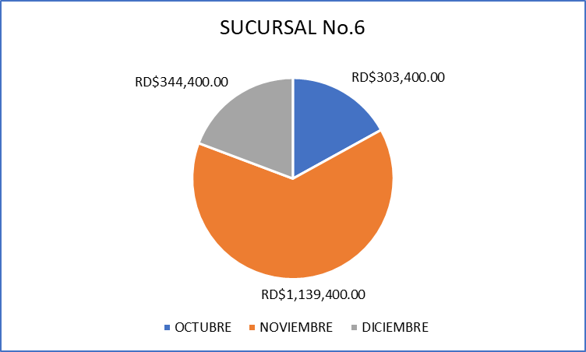

 |  |  |  | ________________________
 |  |  |  | Preparado Por:
 |  |  |  | Claudia Guerrero
 |  |  |  | Divisón Planificación y Desarrollo

Hoja2
 | SUCURSAL No.1
OCTUBRE | RD$1,038,000.00
NOVIEMBRE | RD$592,000.00
DICIEMBRE | RD$2,665,500.00

 | SUCURSAL No.2
OCTUBRE | RD$1,023,500.00
NOVIEMBRE | RD$890,000.00
DICIEMBRE | RD$501,500.00

 | SUCURSAL No.3
OCTUBRE | RD$1,613,500.00
NOVIEMBRE | RD$1,873,500.00
DICIEMBRE | RD$2,043,900.00

 | SUCURSAL No.4
OCTUBRE | RD$512,400.00
NOVIEMBRE | RD$423,100.00
DICIEMBRE | RD$268,700.00

 | 1

 | SUCURSAL No.5
OCTUBRE | RD$685,700.00
NOVIEMBRE | RD$534,200.00
DICIEMBRE | RD$347,500.00

 | SUCURSAL No.6
OCTUBRE | RD$303,400.00
NOVIEMBRE | RD$1,139,400.00
DICIEMBRE | RD$344,400.00

